部品提出保証書
部品提出保証書（PSW：Part Submission Warrant)
部品名 |  | カバーA | 顧客部品番号 |  | NY0690
部品記載の図面番号 |  | NY0690 | 組織部品番号 |  | NY0690
技術変更ﾚﾍﾞﾙ |  |  | 日付
追加技術変更 |  |  | 日付
安全及び/又は政府規制 □Yes ■N0 |  |  | 購買注文書番号 |  | 重量 〔kg〕 0.054
検査補助具番号 |  |  | 検査補助具技術変更ﾚﾍﾞﾙ |  | 日付
組織製造情報 |  |  | 顧客提出情報
組織名称及びｻﾌﾟﾗｲﾔ-/ﾍﾞﾝﾀﾞｰｺｰﾄﾞ |  | ミツイ精密株式会社 | 顧客名称/部門 | 日本メクトロン株式会社
通り 番地 |  | 1947-2 | バイヤー/バイヤーコード
市/地域/郵便番号/国 |  | 神奈川県厚木市温水 | 適用
材料報告
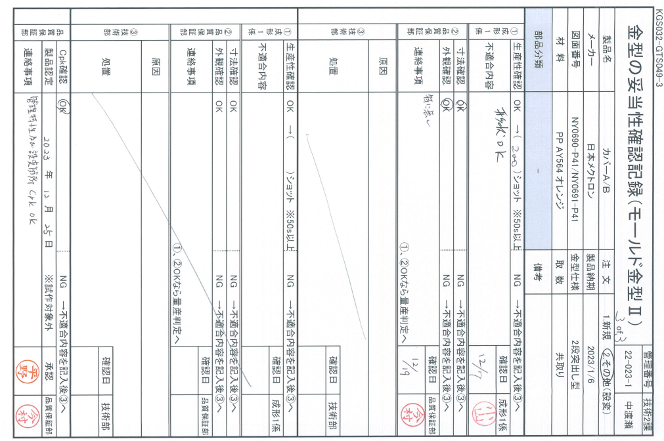
顧客が要求する懸念物質に関する情報を報告したか? |  |  | ■Yes □No □n/a
 |  | IMDS又はその他顧客書式により提出： |  |  | IMDS、成分分析データ、SDS
ポリマー部品は適切なISOマーキングコードで識別されているか? |  |  | ■Yes □No □n/a

提出理由(少な<とも1つﾁｪｯｸする)
■ | 新規提出 |  | 口任意の構造又は材料の変更
□ | 技術変更 |  | □供給者又は材料ソースの変更
□ | 治工具：移送，置換，再研磨，又は追加 |  | □部品加工処理の変更
□ | 不具合の是正 |  | 口他の場所で製造された部品
□ | 治工具1年以上不使用 |  | 口その他｡以下に具体的に記述

要求される提出ﾚﾍﾞﾙ(1つﾁｪｯｸする}
□ | レベル1－保証書のみ(及び指定された外観品目に対しては外観承認報告書)顧客に提出。
□ | レぺル2－保証書に製品サンプル及び支援データの限定された一部を添えて顧客に提出。
■ | レベル3－保証書に製品サンプル及び完全な支援データを添えて観客に提出。
□ | レベル4－保証書及びその他顧客により規定されたもの。
□ | レベル5－保証書に製品サンプル及び完全な支援データを添えたものを組織の製造揚所で確認。

提出結果
提出結果 ■寸法測定 □材料及び機能試験 口外観基準 □統計的工程パッケージ
これらの結果は、すべての設計文書要求事項を満たす： ■Yes □No ("No"の場合は説明を要する)
鋳型／キャビティ／生産プロセス

声明文
当社は、この保証書によって表現されているサンプルが、当社製品の代表であること、適正な顧客図面と仕様
で作られたこと、また、通常の生産工程と生産設備によって、規格化された材料から作られたことを宣言する。

説明／コメント：

顧客の治工具は適切にタグ付け及び番号付けされているか？ ■Yes □No
組織公式署名 |  |  | 日付 |  | 2023-12-25
氏名（活字体で） |  | 石井 三明 | 電話番号：046-294-3642 |  | ファックス番号：046-294-3648
役職 |  | 品質保証部 部長 | 電子メール |  | m-ishii@mitsui-s.com

顧客のみ使用欄（適用する場合）
PPAP保証判定： □承認 □リジェクト □その他
顧客署名 |  |  | 日付
氏名（活字体で） |  |  | 顧客追跡番号(任意)

